3.24
 | 客户端 | 优先级 | 模块 | 问题描述 | 当前界面 | 需求描述/目标效果 | 备注 | 本次验收是否通过
3.21目标 | DFS | P1 | 通用数据集管理 | 录视频之前： 1、需要删一下数据集中没有意义scene分组。 2、分类的列表默认顺序按时间倒叙吧（最新的在最上面）。 3、需要录视频的两个分类名称如下，当此模拟次数的名称：yyyy-mm-dd_V1 | 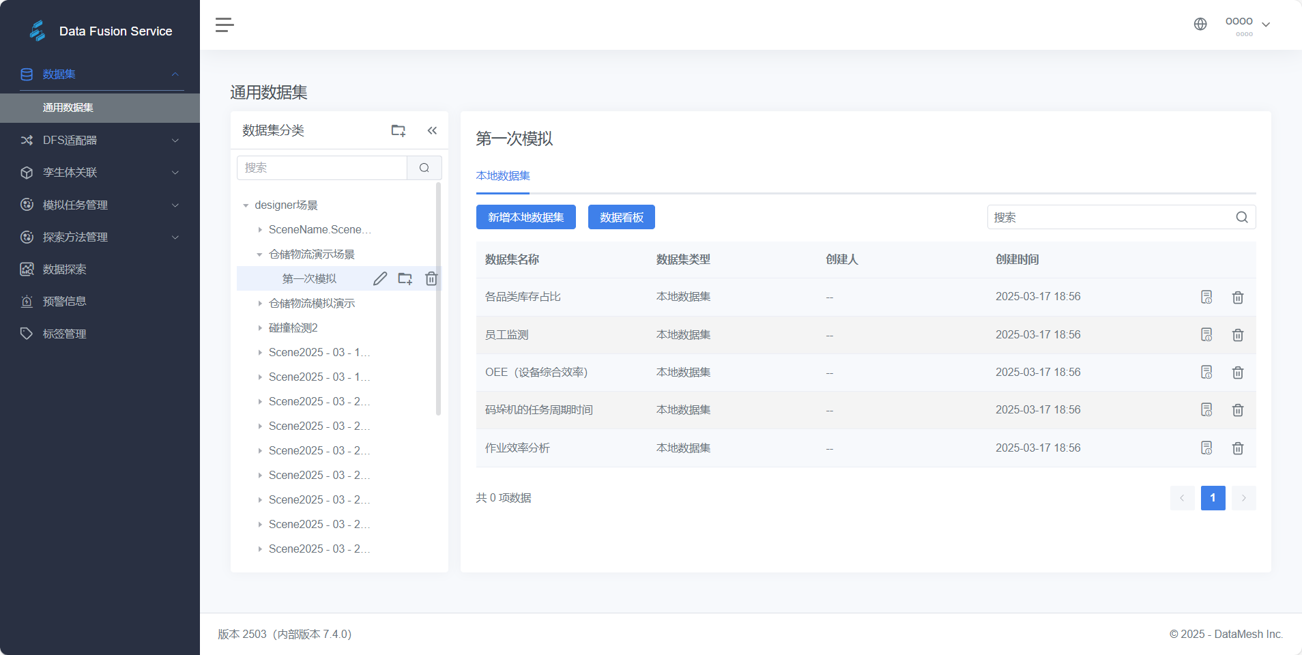 |  |  | 通过
 | Deisgner | P1 | 数据看板——页面 | 1、无法利用键盘输入文字 |  |  |  | 不通过
 | DFS | P1 | 数据看板——明细表 | 1、标题没有加粗 | 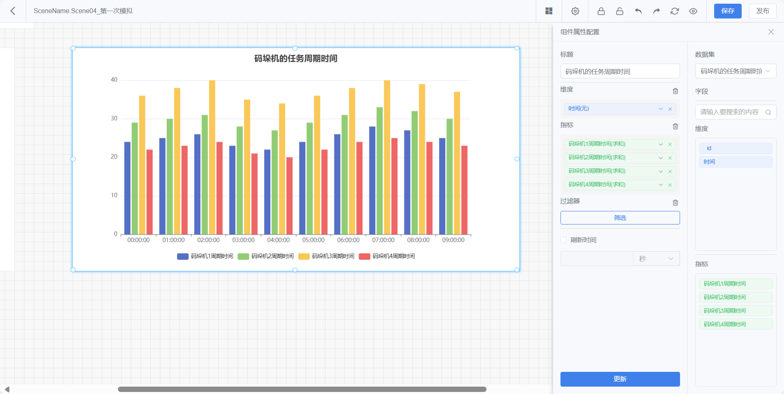 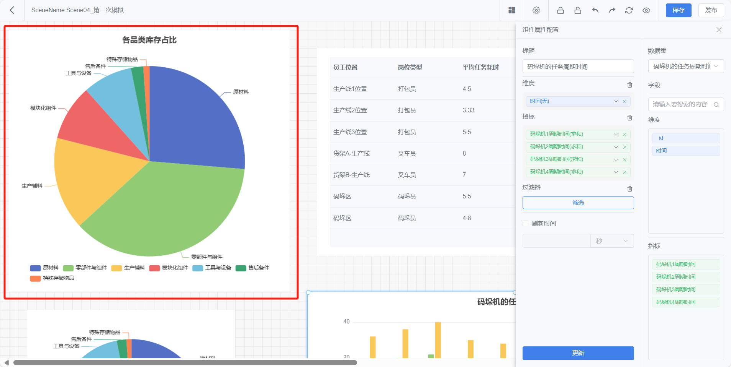 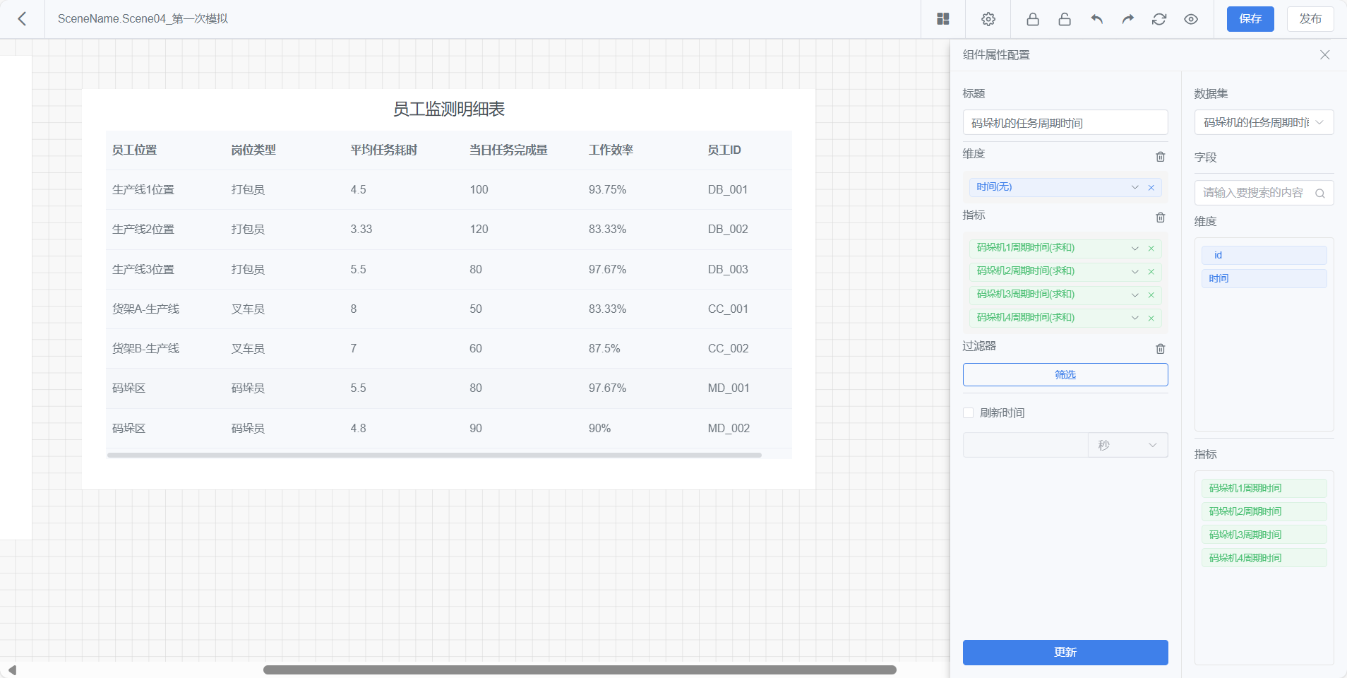 |  |  | 通过
 | DFS | P1 | 数据看板——路径分析 | 1、标题没有加粗 |  |  |  | 通过
 | Designer | P1 | 数据看板——路径分析 | 1、标题没有加粗 2、需要在designer上进行路径回显的交互，还未完成 |  |  |  | 通过
 | DFS | P1 | 数据看板——碰撞统计 | 1、标题没有加粗 |  |  |  | 通过
 | DFS | P1 | 数据看板——热力分析 | 1、缺少热力图数据 2、标题没有加粗 |  |  |  | 通过
 | Designer | P1 | 数据看板——热力分析 | 1、缺少热力图数据 2、标题没有加粗 3、需要在designer上进行热力图与场景的叠加，还未完成 |  |  |  | 通过

